Бар-репорты
ID | Название | Статус | Серьезность | Приоритет | Автор | Исполнитель | Тестовое окружение | Предусловие | Шаги | Ожидаемый результат | Фактический результат | Вложение
Zm01 | Ввод пробела в поле ввода "Сумма кредита" при расчете кредита. | New | S4-Minor | P2-Medium | Захарова М.Б. |  | ОС: Windows 7 Браузер: Google Chrome Версия 109.0.5414.120 |  | Открыт сайт: https://mobile-testing.ru/ipotechnii_kreditnii_kalkulator_online/ | Отображается Warning "Заполните поле". | Данные ( в виде одного пробела) введены. Warning "Заполните поле" не отображается.
Zm02 | Ввод пустого значения в поле ввода "Сумма кредита" при расчете кредита. | New | S4-Minor | P2-Medium | Захарова М.Б. |  | ОС: Windows 7 Браузер: Google Chrome Версия 109.0.5414.120 |  | Открыт сайт: https://mobile-testing.ru/ipotechnii_kreditnii_kalkulator_online/ | Отображается Warning "Заполните поле". | Поле ввода пустое. Warning "Заполните поле" не отображается. | 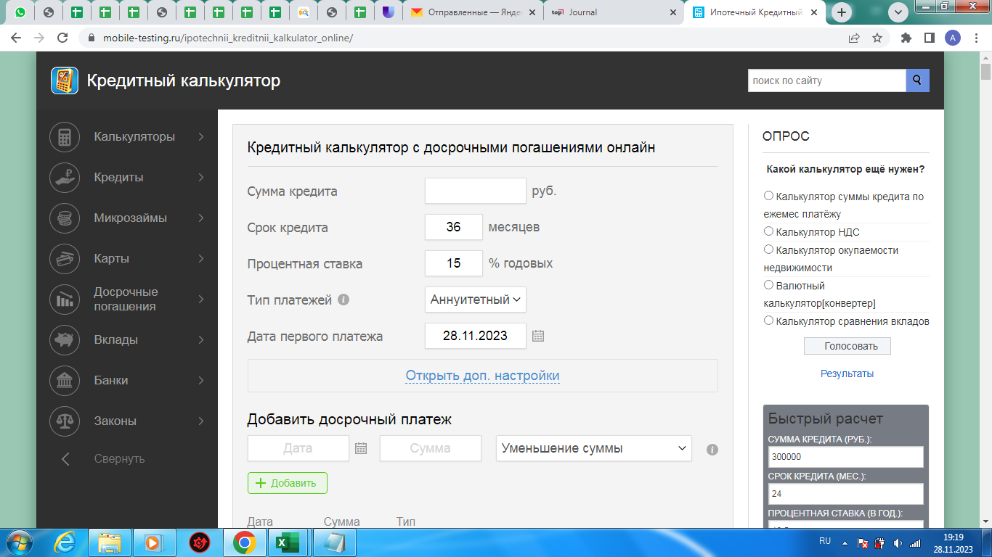
Zm03 | Отсутствует ограничение на количество символов в поле ввода "Сумма кредита" при расчете кредита. | New | S3 - Major | P1-High | Захарова М.Б. |  | ОС: Windows 7 Браузер: Google Chrome Версия 109.0.5414.120 |  | Открыт сайт: https://mobile-testing.ru/ipotechnii_kreditnii_kalkulator_online/ | Нельзя ввести более 12 цифр. Появляется Warning "Введите корректные данные". | Количество вводимых символов не имеет ограничений. Warning не отображается. | 
Zm04 | Ввод кириллицы в поле ввода "Сумма кредита" при расчете кредита. | New | S4-Minor | P2-Medium | Захарова М.Б. |  | ОС: Windows 7 Браузер: Google Chrome Версия 109.0.5414.120 |  | Открыт сайт: https://mobile-testing.ru/ipotechnii_kreditnii_kalkulator_online/ | Отображается Warning "Введите корректные данные". | Введена буква на кириллице. Warning "Введите корректные данные" не отображается. | 
Zm05 | Ввод символов в поле ввода "Сумма кредита" при расчете кредита. | New | S4-Minor | P2-Medium | Захарова М.Б. |  | ОС: Windows 7 Браузер: Google Chrome Версия 109.0.5414.120 |  | Открыт сайт: https://mobile-testing.ru/ipotechnii_kreditnii_kalkulator_online/ | Отображается Warning "Введите корректные данные". | Введены символы. Warning "Введите корректные данные" не отображается. | 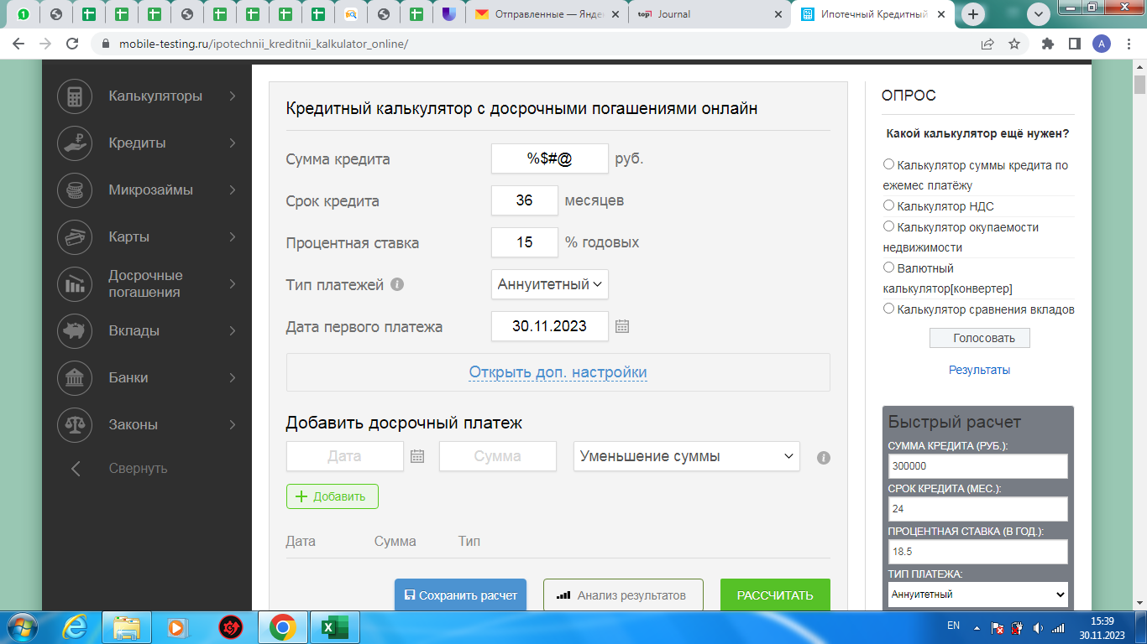
Zm06 | Ввод пробела в поле ввода "Срок кредита" при расчете кредита. | New | S4-Minor | P2-Medium | Захарова М.Б. |  | ОС: Windows 7 Браузер: Google Chrome Версия 109.0.5414.120 |  | Открыт сайт: https://mobile-testing.ru/ipotechnii_kreditnii_kalkulator_online/ | Отображается Warning "Заполните поле". | Данные ( в виде одного пробела) введены. Warning "Заполните поле" не отображается. | 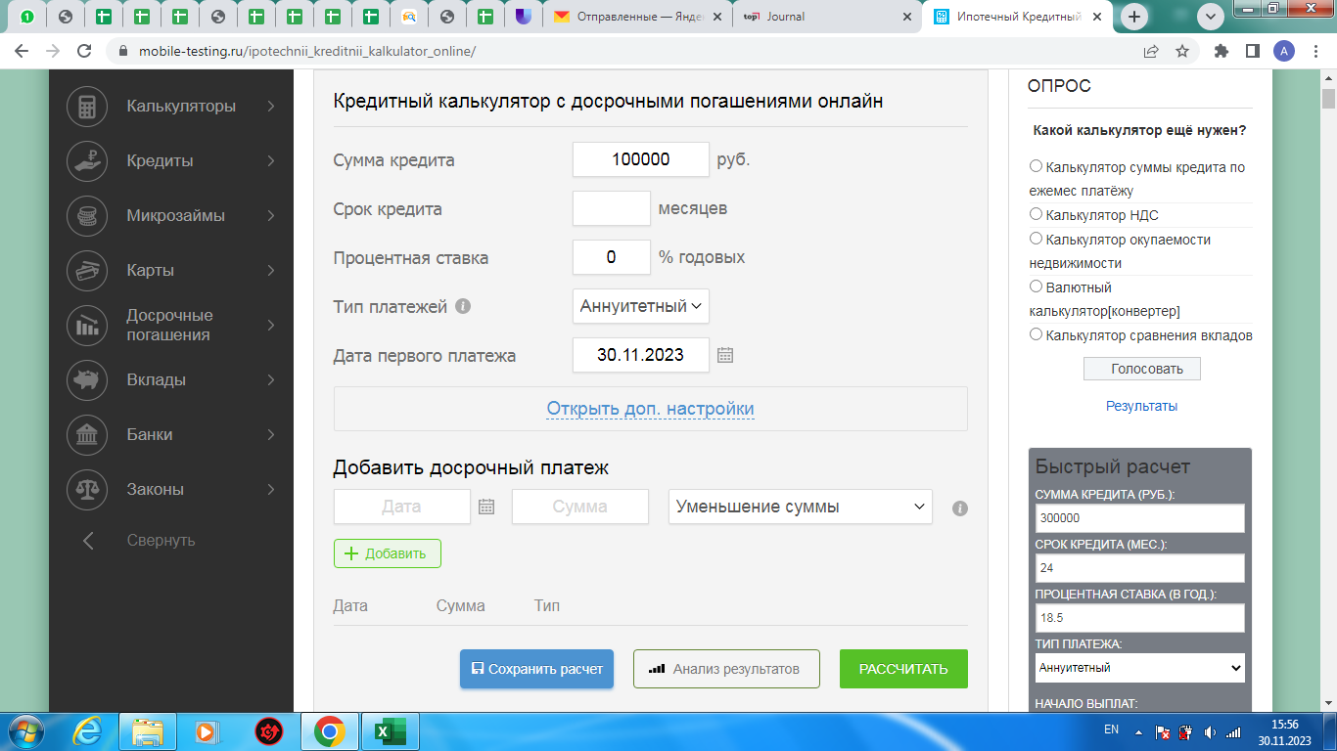
Zm07 | Ввод пустого значения в поле ввода "Срок кредита" при расчете кредита. | New | S4-Minor | P2-Medium | Захарова М.Б. |  | ОС: Windows 7 Браузер: Google Chrome Версия 109.0.5414.120 |  | Открыт сайт: https://mobile-testing.ru/ipotechnii_kreditnii_kalkulator_online/ | Отображается Warning "Заполните поле". | Поле ввода пустое. Warning "Заполните поле" не отображается.
Zm08 | Отсутствует ограничение на количество символов в поле ввода "Срок кредита" при расчете кредита. | New | S4-Minor | P2-Medium | Захарова М.Б. |  | ОС: Windows 7 Браузер: Google Chrome Версия 109.0.5414.120 |  | Открыт сайт: https://mobile-testing.ru/ipotechnii_kreditnii_kalkulator_online/ | Нельзя ввести более 3 цифр. Появляется Warning "Введите корректные данные". | Количество вводимых символов не имеет ограничений. Warning не отображается.
Zm09 | Ввод отрицательного значения в поле ввода "Срок кредита" при расчете кредита. | New | S4-Minor | P2-Medium | Захарова М.Б. |  | ОС: Windows 7 Браузер: Google Chrome Версия 109.0.5414.120 |  | Открыт сайт: https://mobile-testing.ru/ipotechnii_kreditnii_kalkulator_online/ | Отображается Warning "Введите корректные данные". | Введено отрицательное значение. Warning "Введите корректные данные" не отображается. | 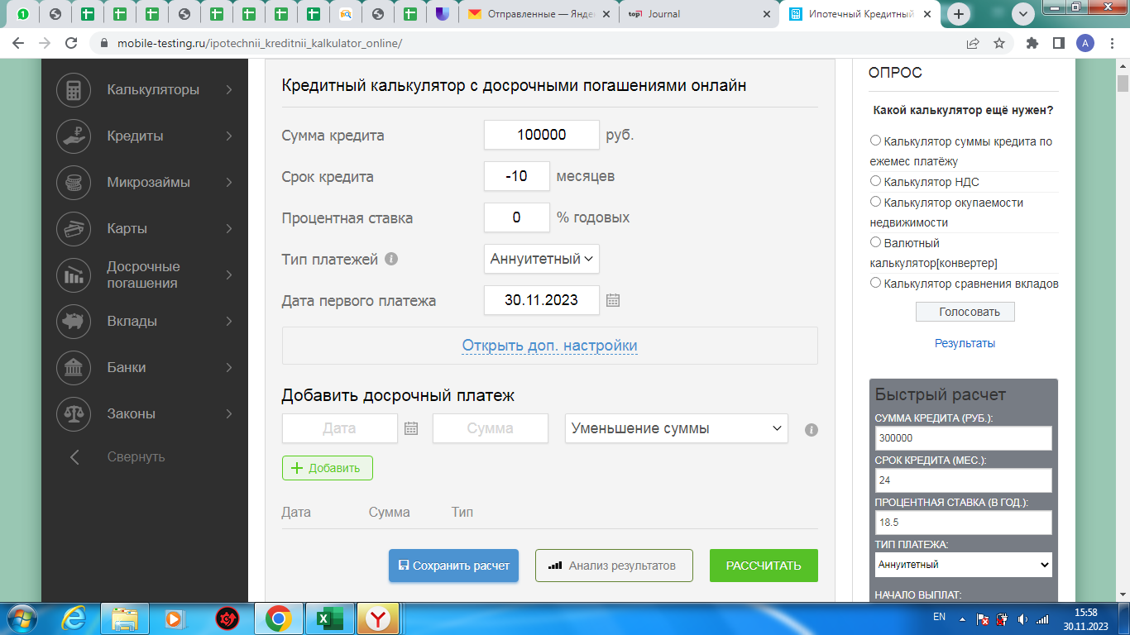
Zm10 | Ввод цифр через пробел в поле ввода "Срок кредита" при расчете кредита. | New | S4-Minor | P2-Medium | Захарова М.Б. |  | ОС: Windows 7 Браузер: Google Chrome Версия 109.0.5414.120 |  | Открыт сайт: https://mobile-testing.ru/ipotechnii_kreditnii_kalkulator_online/ | Отображается Warning "Введите корректные данные". | Введены цифры через пробел. Warning "Введите корректные данные" не отображается. | 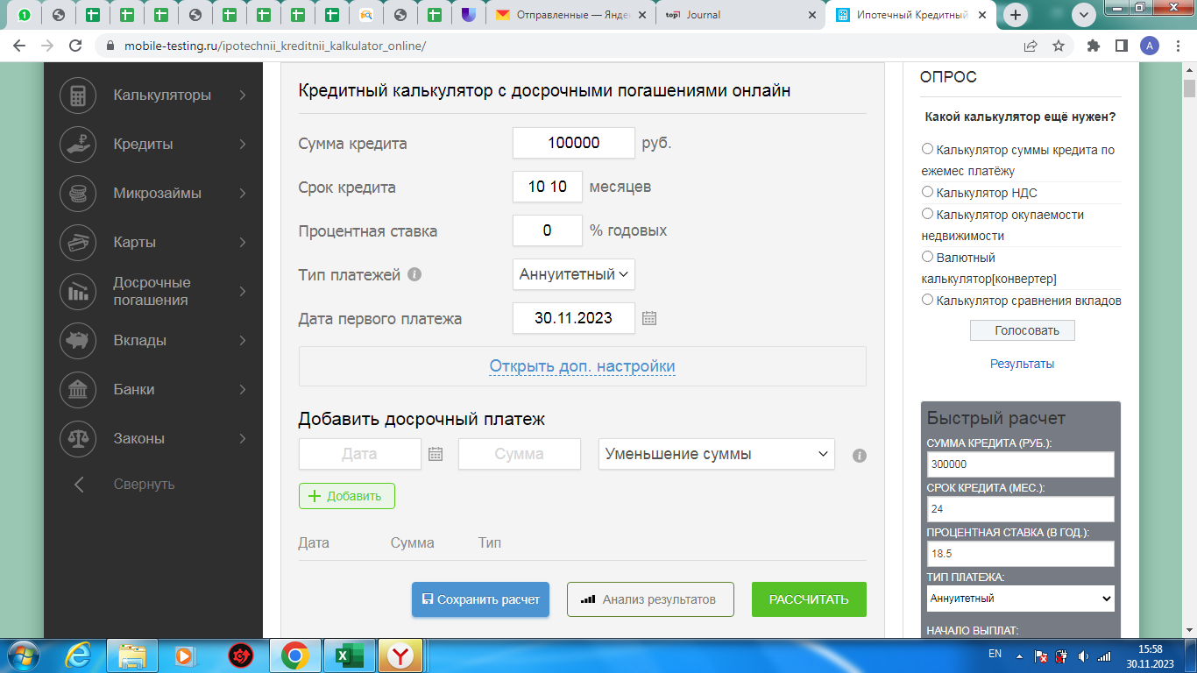
Zm11 | Ввод пробела в поле ввода "Процентная ставка" при расчете кредита. | New | S4-Minor | P2-Medium | Захарова М.Б. |  | ОС: Windows 7 Браузер: Google Chrome Версия 109.0.5414.120 |  | Открыт сайт: https://mobile-testing.ru/ipotechnii_kreditnii_kalkulator_online/ | Отображается Warning "Заполните поле". | Данные ( в виде одного пробела) введены. Warning "Заполните поле" не отображается.
Zm12 | Ввод пустого значения в поле ввода "Процентная ставка" при расчете кредита. | New | S4-Minor | P2-Medium | Захарова М.Б. |  | ОС: Windows 7 Браузер: Google Chrome Версия 109.0.5414.120 |  | Открыт сайт: https://mobile-testing.ru/ipotechnii_kreditnii_kalkulator_online/ | Отображается Warning "Заполните поле". | Поле ввода пустое. Warning "Заполните поле" не отображается. | 
Zm13 | Отсутствует ограничение на количество символов в поле ввода "Процентная ставка" при расчете кредита. | New | S4-Minor | P2-Medium | Захарова М.Б. |  | ОС: Windows 7 Браузер: Google Chrome Версия 109.0.5414.120 |  | Открыт сайт: https://mobile-testing.ru/ipotechnii_kreditnii_kalkulator_online/ | Нельзя ввести более 3 цифр. Появляется Warning "Введите корректные данные". | Количество вводимых символов не имеет ограничений. Warning не отображается. | 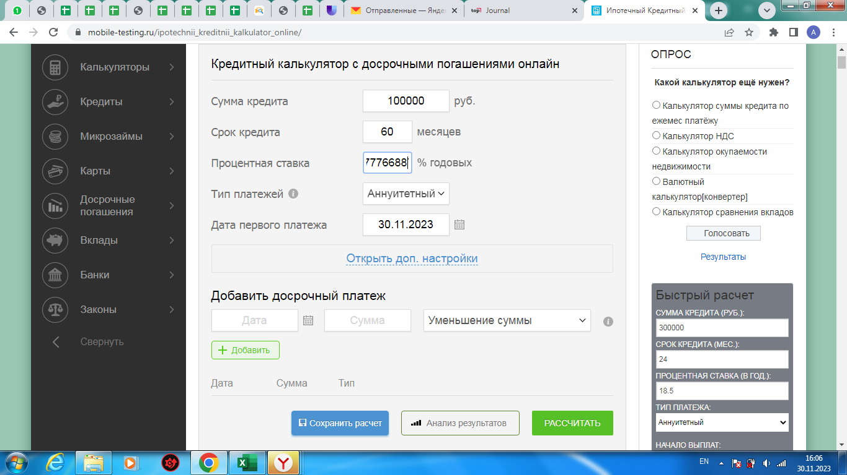
Zm14 | Ввод нулевого значения в поле ввода "Процентная ставка" при расчете кредита. | New | S4-Minor | P2-Medium | Захарова М.Б. |  | ОС: Windows 7 Браузер: Google Chrome Версия 109.0.5414.120 |  | Открыт сайт: https://mobile-testing.ru/ipotechnii_kreditnii_kalkulator_online/ | Отображается Warning "Введите корректные данные". | Введены нули. Warning "Введите корректные данные" не отображается.
Zm15 | Ввод пустого значения в поле ввода "Дата первого платежа" при расчете кредита. | New | S4-Minor | P2-Medium | Захарова М.Б. |  | ОС: Windows 7 Браузер: Google Chrome Версия 109.0.5414.120 |  | Открыт сайт: https://mobile-testing.ru/ipotechnii_kreditnii_kalkulator_online/ | Отображается Warning "Заполните поле". | Поле ввода пустое. Warning "Заполните поле" не отображается.
Zm16 | Ввод нулевого значения в поле ввода "Дата первого платежа" при расчете кредита. | New | S2-Critical | P1-High | Захарова М.Б. |  | ОС: Windows 7 Браузер: Google Chrome Версия 109.0.5414.120 |  | Открыт сайт: https://mobile-testing.ru/ipotechnii_kreditnii_kalkulator_online/ | Отображается Warning "Введите корректные данные". | Введены нули. Warning "Введите корректные данные" не отображается. | 
Zm17 | Ввод прошедшей даты в поле ввода "Дата первого платежа" при расчете кредита. | New | S2-Critical | P1-High | Захарова М.Б. |  | ОС: Windows 7 Браузер: Google Chrome Версия 109.0.5414.120 |  | Открыт сайт: https://mobile-testing.ru/ipotechnii_kreditnii_kalkulator_online/ | Отображается Warning "Введите корректные данные". | Введена прошедшая дата. Warning "Введите корректные данные" не отображается. | 
Zm18 | Ввод прошедшей даты в поле ввода "Дата" при введении досрочного платежа. | New | S2-Critical | P1-High | Захарова М.Б. |  | ОС: Windows 7 Браузер: Google Chrome Версия 109.0.5414.120 |  | Открыт сайт: https://mobile-testing.ru/ipotechnii_kreditnii_kalkulator_online/ | Отображается Warning "Введите корректные данные". | Введена прошедшая дата. Warning "Введите корректные данные" не отображается.

